Quotation
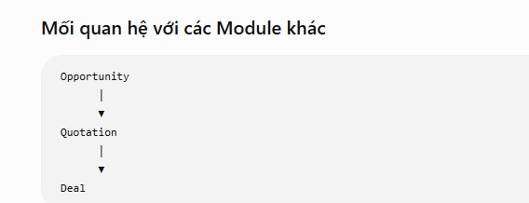
Overview – Quotation Management

Mục đích

Quotation Management được sử dụng để tạo, quản lý và theo dõi các báo giá dành cho khách hàng dựa trên thông tin của Opportunity.

Module này giúp đội ngũ Sales xây dựng báo giá một cách nhất quán, quản lý quá trình gửi báo giá, cập nhật các phiên bản chỉnh sửa và theo dõi phản hồi của khách hàng trước khi chuyển sang giai đoạn đàm phán (Deal).

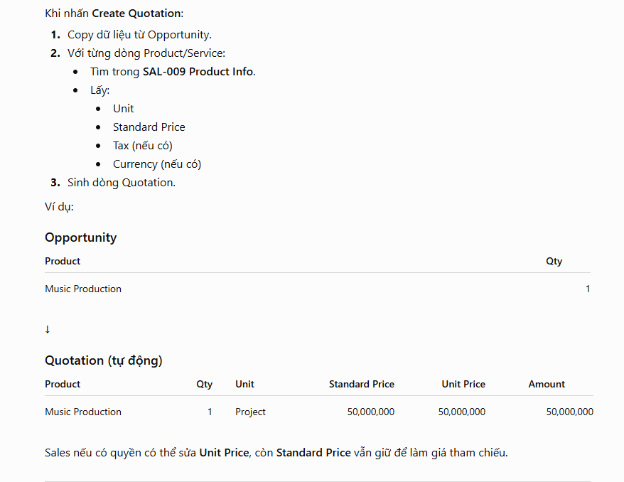
Vai trò

Quotation Management hỗ trợ doanh nghiệp:

Tạo báo giá từ Opportunity.
Quản lý danh sách sản phẩm và dịch vụ trong báo giá.
Quản lý đơn giá, số lượng và giá trị báo giá.
Quản lý nhiều phiên bản báo giá trong quá trình thương lượng.
Theo dõi trạng thái phản hồi của khách hàng.
Là cơ sở để tạo Deal khi khách hàng đồng ý với báo giá.

Nguồn tạo Quotation

Quotation được tạo từ:
Opportunity đã được xác nhận đủ điều kiện lập báo giá.

Kết quả mong muốn

Sau khi gửi báo giá, Quotation sẽ được:

Tiếp tục chỉnh sửa và gửi lại nếu khách hàng yêu cầu.
Đóng nếu khách hàng từ chối.
Chuyển sang Deal khi khách hàng đồng ý với báo giá.

Deal Negotiation
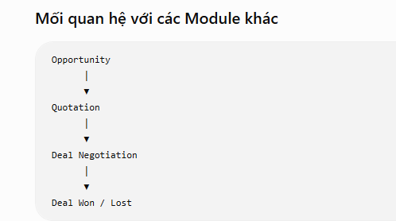
Overview – Deal Negotiation

Mục đích

Deal Negotiation được sử dụng để quản lý quá trình đàm phán giữa công ty và khách hàng sau khi Quotation được lập.

Module này hỗ trợ đội ngũ Sales theo dõi trạng thái đàm phán, cập nhật thông tin thương lượng và ghi nhận kết quả cuối cùng của giao dịch.

Vai trò

Deal Negotiation hỗ trợ doanh nghiệp:

Quản lý quá trình đàm phán với khách hàng.
Theo dõi trạng thái của từng Deal.
Cập nhật thông tin trong quá trình thương lượng.
Ghi nhận kết quả đàm phán.
Là cơ sở để xác định kết quả Won hoặc Lost.

Nguồn tạo Deal Negotiation

Deal Negotiation được tạo từ:

Quotation.

Kết quả mong muốn

Sau quá trình đàm phán, Deal sẽ có một trong hai kết quả:

Won
Lost

Deal WonLost
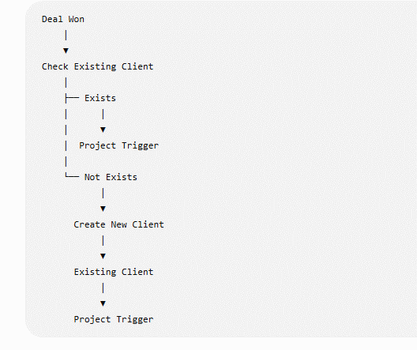
Overview – Deal Won / Lost

Mục đích

Deal Won / Lost được sử dụng để xác nhận và quản lý kết quả cuối cùng của quá trình đàm phán (Deal Negotiation).

Module này giúp đội ngũ Sales ghi nhận kết quả giao dịch, lưu trữ lịch sử xử lý và làm cơ sở cho việc chuyển giao các giao dịch thành công sang Project Trigger.

Vai trò

Deal Won / Lost hỗ trợ doanh nghiệp:

Ghi nhận kết quả cuối cùng của từng Deal.
Xác nhận trạng thái Won hoặc Lost.
Quản lý danh sách các Deal đã hoàn tất đàm phán.
Là cơ sở để thực hiện Project Trigger đối với các Deal có kết quả Won.

Nguồn tạo Deal Won / Lost

Deal Won / Lost được tạo từ:

Deal Negotiation.

Kết quả mong muốn

Sau khi xác nhận kết quả:

Won: Chuyển sang Project Trigger.
Lost: Kết thúc quy trình Sales.

New Client
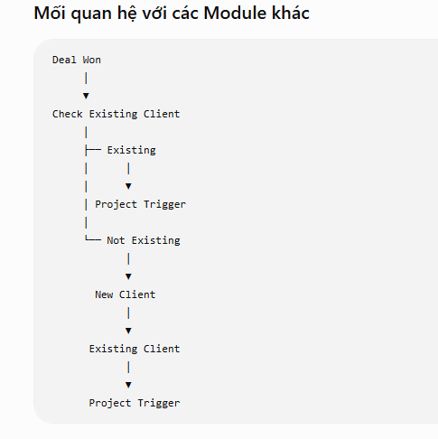
Overview – New Client

Mục đích

New Client được sử dụng để tạo hồ sơ khách hàng mới sau khi một Deal được xác nhận Won và khách hàng chưa tồn tại trong hệ thống.

Module này đảm bảo mọi khách hàng mới đều được đăng ký vào hệ thống trước khi chuyển sang các quy trình nghiệp vụ tiếp theo.

Vai trò

New Client hỗ trợ doanh nghiệp:

Tạo hồ sơ khách hàng mới.
Lưu trữ thông tin khách hàng lần đầu phát sinh giao dịch.
Đảm bảo khách hàng được quản lý tập trung trong hệ thống.
Là cơ sở để chuyển khách hàng sang Existing Client.
Chuẩn bị dữ liệu cho Project Trigger.

Nguồn tạo New Client

New Client được tạo từ:

Deal Won (khi khách hàng chưa tồn tại trong Existing Client).

Kết quả mong muốn

Sau khi tạo thành công:

Khách hàng được lưu vào danh sách Existing Client.
Dữ liệu khách hàng sẵn sàng cho Project Trigger.

Existing Client
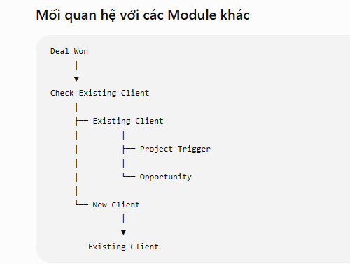
Overview – Existing Client

Mục đích

Existing Client được sử dụng để quản lý toàn bộ khách hàng chính thức của công ty sau khi hoàn tất quá trình Sales.

Module này là nơi lưu trữ tập trung thông tin khách hàng, phục vụ cho việc quản lý quan hệ khách hàng, thực hiện các dự án và phát sinh các cơ hội kinh doanh trong tương lai.

Vai trò

Existing Client hỗ trợ doanh nghiệp:

Quản lý danh sách khách hàng chính thức.
Lưu trữ và cập nhật thông tin khách hàng.
Theo dõi lịch sử hợp tác với khách hàng.
Cung cấp dữ liệu khách hàng cho các module nghiệp vụ khác.
Là nguồn dữ liệu để thực hiện Project Trigger và tạo các Opportunity mới.

Nguồn tạo Existing Client

Existing Client được tạo từ:

New Client.
Khách hàng đã tồn tại trong hệ thống.

Kết quả mong muốn

Sau khi khách hàng được quản lý trong Existing Client:

Thông tin khách hàng được sử dụng trong các giao dịch tiếp theo.
Khách hàng có thể được sử dụng để tạo Opportunity mới.
Thông tin khách hàng sẵn sàng cho Project Trigger.

Revenue
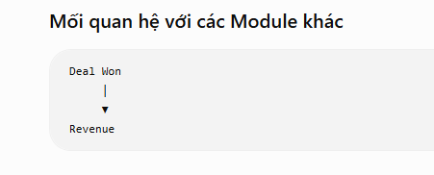
Overview – Revenue

Mục đích

Revenue được sử dụng để theo dõi, quản lý và thống kê doanh thu phát sinh từ các giao dịch thành công (Deal Won).

Module này cung cấp thông tin doanh thu phục vụ cho việc đánh giá hiệu quả hoạt động kinh doanh và hỗ trợ công tác báo cáo của bộ phận Sales.

Vai trò

Revenue hỗ trợ doanh nghiệp:

Quản lý doanh thu từ các Deal thành công.
Theo dõi doanh thu theo khách hàng.
Theo dõi doanh thu theo Sales.
Theo dõi doanh thu theo thời gian.
Cung cấp dữ liệu cho báo cáo và phân tích doanh thu.

Nguồn tạo Revenue

Revenue được ghi nhận từ:

Deal Won.

Kết quả mong muốn

Sau khi Deal được xác nhận Won:

Doanh thu được ghi nhận vào hệ thống.
Dữ liệu doanh thu được sử dụng cho việc thống kê và báo cáo.

Product Info
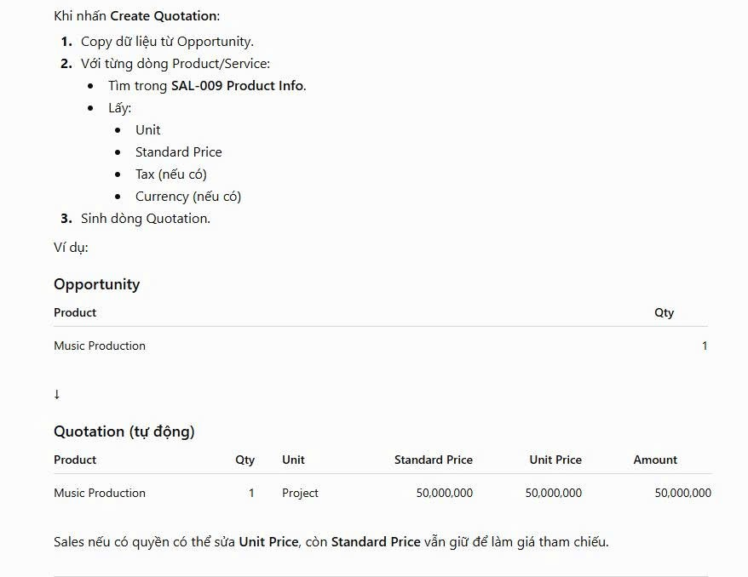
Overview – Product Info

Mục đích

Product Info được sử dụng để quản lý danh mục sản phẩm và dịch vụ của công ty.

Module này đóng vai trò là Master Data, cung cấp thông tin sản phẩm chuẩn cho các module nghiệp vụ, đặc biệt là Quotation, nhằm đảm bảo dữ liệu thống nhất trong toàn hệ thống.

Vai trò

Product Info hỗ trợ doanh nghiệp:

Quản lý danh mục sản phẩm và dịch vụ.
Quản lý thông tin chuẩn của từng sản phẩm.
Cung cấp dữ liệu sản phẩm cho Quotation.
Cung cấp giá chuẩn (Standard Price) làm cơ sở lập báo giá.
Chuẩn hóa dữ liệu sản phẩm trong toàn hệ thống.

Nguồn tạo Product Info

Product Info được tạo và quản lý bởi:

Người dùng có quyền quản lý sản phẩm.

Kết quả mong muốn

Sau khi tạo hoặc cập nhật:

Danh mục sản phẩm được lưu trữ tập trung.
Dữ liệu sản phẩm sẵn sàng để sử dụng khi tạo Quotation.
Mọi báo giá đều sử dụng cùng một nguồn dữ liệu chuẩn.

Mối quan hệ với các Module khác

Product Info
│
▼
Quotation
│
▼
Deal Negotiation
│
▼
Revenue

Lưu ý: Opportunity chỉ lưu thông tin Product/Service được khách hàng quan tâm. Khi tạo Quotation, hệ thống sẽ tham chiếu Product Info để lấy thông tin chuẩn như Unit và Standard Price.

Business Rule

Mỗi sản phẩm có một Product Code duy nhất.
Chỉ sản phẩm có trạng thái Active mới được phép sử dụng khi tạo Quotation.
Khi tạo Quotation, hệ thống tự động lấy thông tin từ Product Info (ví dụ: Product Name, Unit, Standard Price...).
Nếu Product Info được cập nhật sau khi Quotation đã được tạo, Quotation hiện có không tự động cập nhật để đảm bảo tính toàn vẹn dữ liệu giao dịch.
Việc xóa dữ liệu áp dụng cơ chế Soft Delete.

Đầu vào / Đầu ra

Đầu vào | Đầu ra
Thông tin sản phẩm | Product Info
Product Info | Quotation
Product Info | Deal Negotiation (tham chiếu)
Product Info | Revenue Report (tham chiếu)

Giá trị mang lại

Product Info là nguồn dữ liệu chuẩn (Master Data) của hệ thống, giúp chuẩn hóa thông tin sản phẩm, đảm bảo mọi báo giá sử dụng cùng một dữ liệu thống nhất, giảm nhập liệu thủ công và hạn chế sai lệch trong quá trình kinh doanh.

